摄像机设备
序号 | 产品 | 链接
1 | 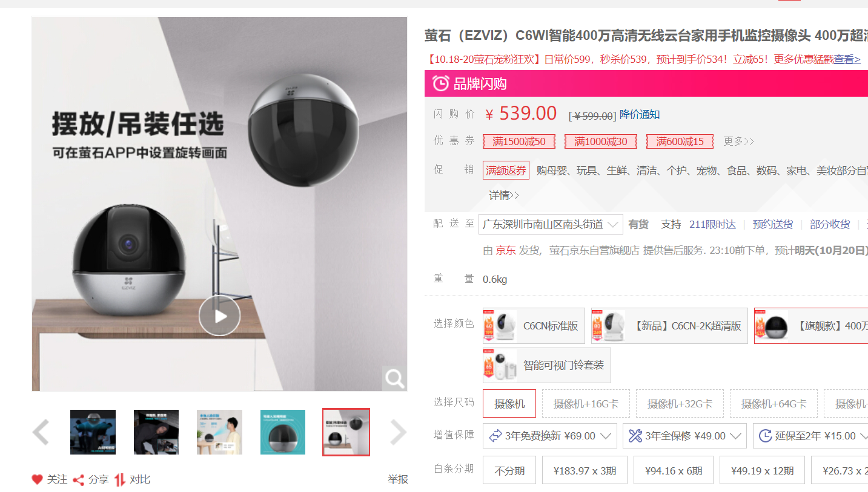 | https://item.jd.com/100005749035.html# | 配件在sheet2
2 | 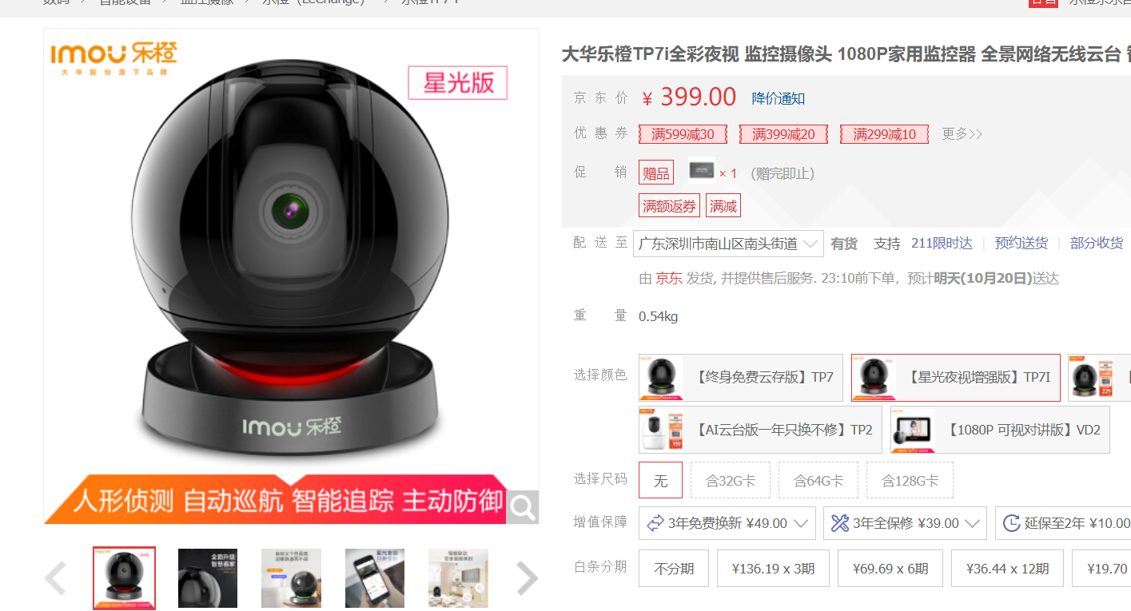 | https://item.jd.com/100008773046.html
3 | 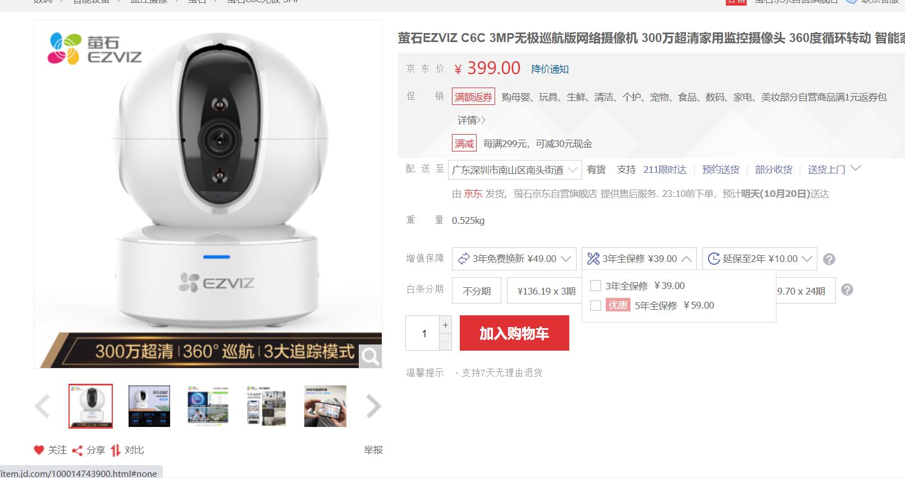 | https://item.jd.com/100014743900.html#

本地存储配件
序号 | 图片 | 链接 | 备注
1 | 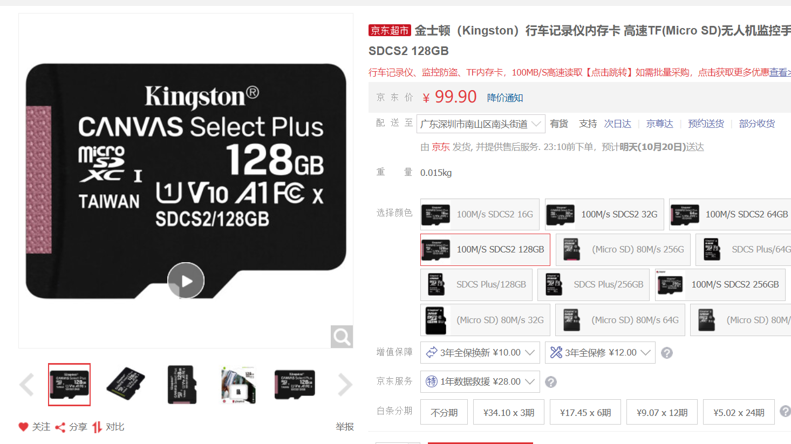 | https://item.jd.com/46003817307.html# | 如需进行本地录像存储，128G内存，在清晰度为1080P的情况下可储存15天的本地录像记录

